关系图
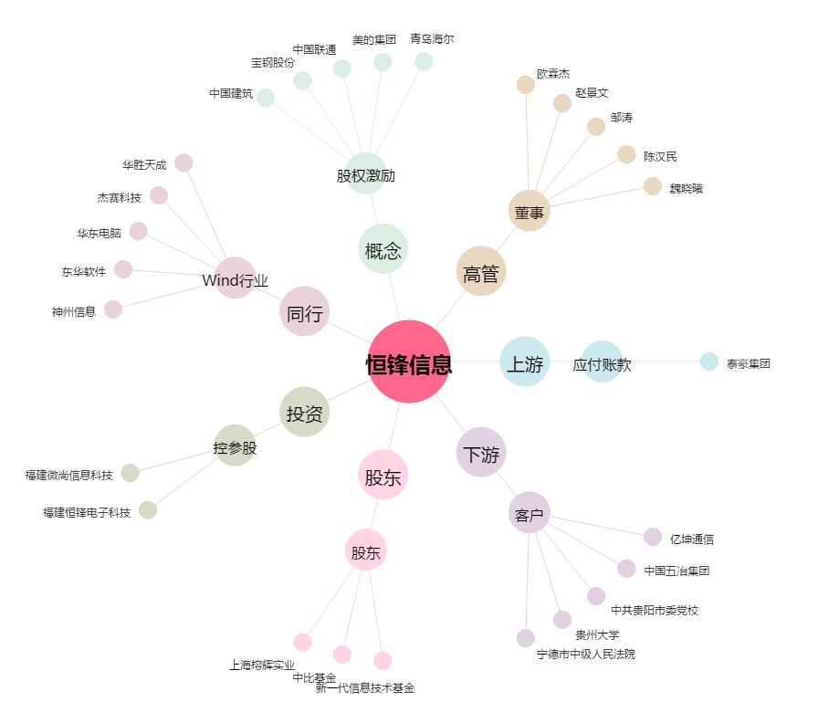
恒锋信息[300605.SZ] - 关系概览图

